상품제안서
스텔라 무드등 안방무드등 거실무드등 거실조명 블루투스스피커 | 상품코드: F27880

 |  |  |  |  |  |  | 02-412-0044 | www.easy1.co.kr
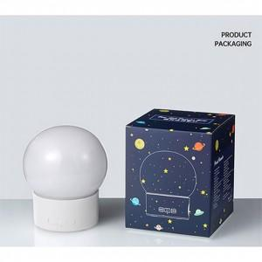

【상세/제작정보】

【인쇄/포장옵션】 | / 포장불가능

【공급단가】 | 수량 | 20~ | 50~ | 100~ | 300~ | 500~
*VAT별도 | 단가 | 26,280원 | 25,840원 | 25,180원 | 24,740원 | 24,090원

【상품 URL】 | https://dev.easy1.co.kr:443/src/goods_detail.php?gdno=27880

